Hoja1

NIT. 900,645,501-1
TEL 467 4072
Salida de Bodega. #P201120-1
Proyecto: Decembrina. Supervisor: Anthony Gonzalez .
Departamento: Producción . Responsable: Myriam Caballero.
Fecha: Vie. 20/Noviembre/2020
No. | IMAGEN | DESCRIPCION | ESTADO | # | VALOR | ANOTACIONES
1 |  | Sillas rimax | Perfecto | 30 | $ 1,200,000 | $40.000 c/u.
2 |  | Butacos Rimax | Bueno | 25 | $ 625,000 | $25.000 c/u. 1 está roto.
3 |  | Paleta pare/siga | Bueno | 2 | $ 40,000 | $20.000 c/u.
4 |  | Escoba y recogedor | Perfecto | 2 | $ 14,000 | $7.000 c/u.
5 |  | Conos | Perfecto | 3 | $ 150,000 | $50.000 c/u.
6 | 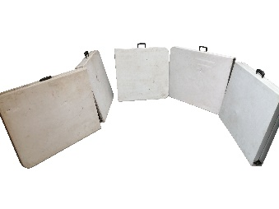 | Mesas plegables | Bueno | 5 | $ 480,000 | $150.000 c/u.
7 |  | Sombrillas | Bueno | 3 | $ 150,000 | $50.000 c/u.
8 |  | Chalecos reflectivos | Perfecto | 5 | $ 35,000 | $7.000 c/u.
9 | 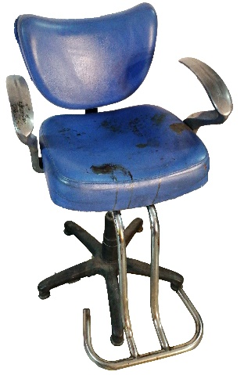 | Silla maquillaje | Bueno | 1 | $ 500,000 | Manchada. 100% funcional.
10 | 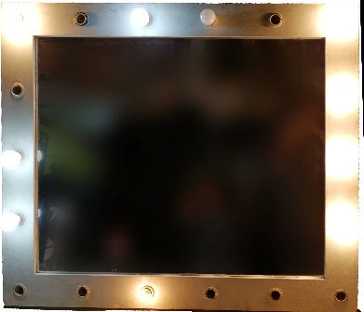 | Espejo maquillaje | Perfecto | 1 | $ 150,000 | -

 |  |  | Valor alquiler
 |  | 3344000 | $ 334,400

